Chi tiết địa chất
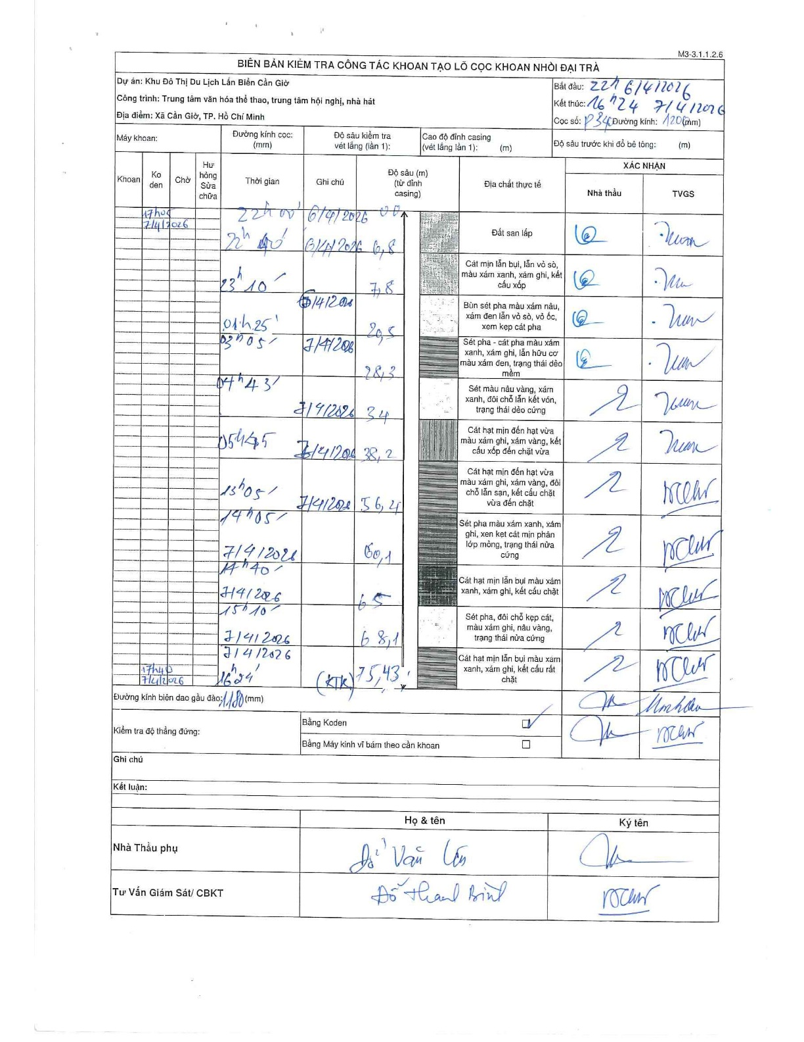
Dự án | Cần Giờ
Hạng mục | Trung tâm văn hóa thể thao, trung tâm hội nghị, nhà hát
Tên bộ phận | Xã Cần Giờ, TP. Hồ Chí Minh
Số hiệu cọc | P340
Tên Máy khoan | SGCT-KCN0002
Đường kính | D1200
Bắt đầu thi công | 22:00 06/04/2026
Kết thúc thi công | 16:24 07/04/2026

Địa chất TT | Đường kính | Mô tả lớp thiết kế | Từ (h) | Đến (h) | Cao độ từ | Cao độ đến | T.Gian (h) | Dài (m) | V (m/h) | Ghi chú
Đất san lấp | D1200 | Đất san lấp | 22:00 06/04/2026 | 22:40 06/04/2026 | 0 | -6.8 | 0.67 | 6.8 | 10.2
2 | D1200 | Cát mịn lẫn bụi, lẫn vỏ sò, màu xám xanh, xám ghi, kết cấu xốp | 22:40 06/04/2026 | 23:10 06/04/2026 | -6.8 | -7.8 | 0.5 | 1 | 2
3 | D1200 | Bùn sét pha màu xám nâu, xám đen lẫn vỏ sò, vỏ ốc, xen kẹp cát pha | 23:10 06/04/2026 | 01:25 07/04/2026 | -7.8 | -20.5 | 2.25 | 12.7 | 5.64
4 | D1200 | Sét pha - cát pha màu xám xanh, xám ghi, lẫn hữu cơ màu xám đen, trạng thái dẻo mềm | 01:25 07/04/2026 | 03:05 07/04/2026 | -20.5 | -28.3 | 1.67 | 7.8 | 4.68
5 | D1200 | Sét màu nâu vàng, xám xanh, đôi chỗ lẫn kết vón, trạng thái dẻo cứng | 03:05 07/04/2026 | 04:43 07/04/2026 | -28.3 | -34 | 1.63 | 5.7 | 3.49
6 | D1200 | Cát hạt mịn đến hạt vừa màu xám ghi, xám vàng, kết cấu xốp đến chặt vừa | 04:43 07/04/2026 | 05:45 07/04/2026 | -34 | -38.2 | 1.03 | 4.2 | 4.06
7 | D1200 | Cát hạt mịn đến hạt vừa màu xám ghi, xám vàng, đôi chỗ lẫn san, kết cấu chặt vừa đến chặt | 05:45 07/04/2026 | 13:05 07/04/2026 | -38.2 | -56.4 | 7.33 | 18.2 | 2.48
8 | D1200 | Sét pha màu xám xanh, xám ghi, xen kẹp cát mịn phân lớp mỏng, trạng thái nửa cứng | 13:05 07/04/2026 | 14:05 07/04/2026 | -56.4 | -60.1 | 1 | 3.7 | 3.7
9 | D1200 | Cát hạt mịn lẫn bụi màu xám xanh, xám ghi, kết cấu chặt | 14:05 07/04/2026 | 14:40 07/04/2026 | -60.1 | -65 | 0.58 | 4.9 | 8.4
10 | D1200 | Sét pha, đôi chỗ kẹp cát, màu xám ghi, nâu vàng, trạng thái nửa cứng | 14:40 07/04/2026 | 15:10 07/04/2026 | -65 | -68.1 | 0.5 | 3.1 | 6.2
11 | D1200 | Cát hạt mịn lẫn bụi màu xám xanh, xám ghi, kết cấu rất chặt | 15:10 07/04/2026 | 16:24 07/04/2026 | -68.1 | -75.43 | 1.23 | 7.33 | 5.94

ẢNH BIÊN BẢN GỐC

